Consolida PAAC
SEGUIMIENTO CONSOLIDADO PLAN ANTICORRUPCION Y DE ATENCIÓN AL CIUDADANO
III CUATRIMESTRE-SEPTIEMBRE 1 A DICIEMBRE 31 DE 2024
REPORTE ACUMULADO VIGENCIA 2024

La Oficina de Control Interno realizó el seguimiento y control a la implementación de las actividades consignadas en el Plan Anticorrupción y de Atención al Ciudadano, a partir de la verificación de las evidencias reportas por las diferentes dependencias responsables en la herramienta destinada para tal fin, el cual presenta un grado de cumplimiento del 90,4% y se detalla a continuación:
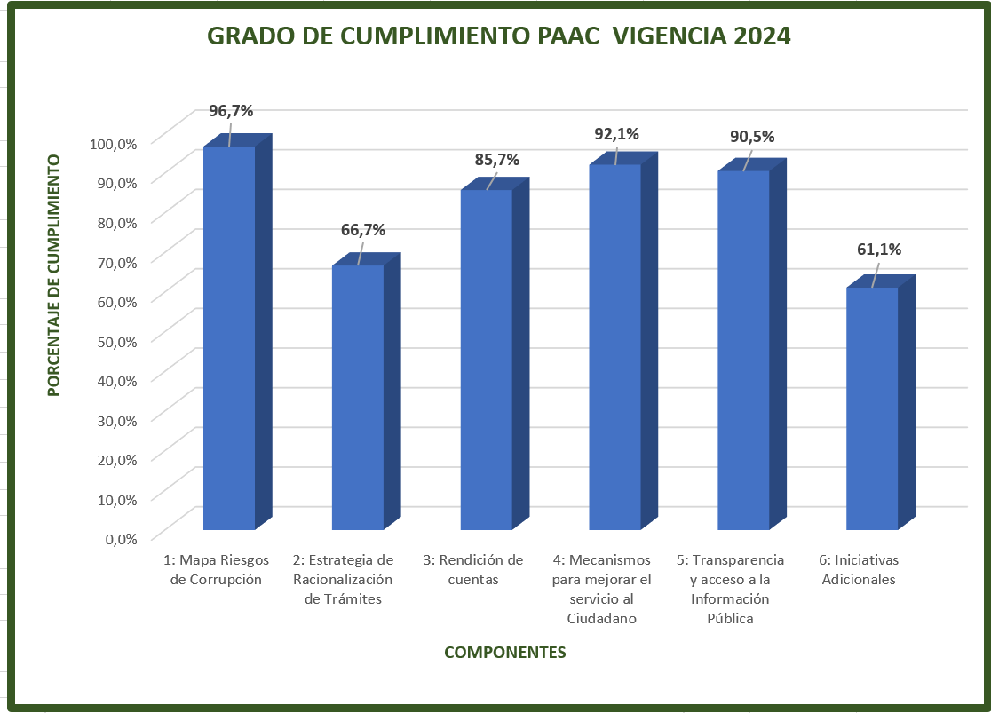

Componente 1: Mapa Riesgos de Corrupción | Prog. | Ejec. | %

Política de Administración de Riesgos de Corrupción | 3 | 3 | 100.0%
Construcción Mapa de Riesgos de Corrupción. | 53 | 52 | 98.1%
Publicación mapa de riesgos de corrupción. | 7 | 7 | 100.0%
Monitoreo o revisión | 16 | 16 | 100.0%
Seguimiento | 12 | 10 | 83.3%
Nivel de Cumplimiento | 91 | 88 | 96.7%

Componente 2: Estrategia de Racionalización de Trámites | Prog. | Ejec. | %
Trámite Unico 51513 | 2 | 2 | 100.0%
Trámite Unico 8966 | 1 | 1 | 100.0%
Trámite Unico 7125 | 3 | 1 | 33.3%
Nivel de Cumplimiento | 6 | 4 | 66.7%

Componente 3: Rendición de cuentas | Prog. | Ejec. | %
Información | 8 | 7 | 87.5%
Diálogo | 4 | 3 | 75.0%
Responsabilidad | 2 | 2 | 100.0%
Nivel de Cumplimiento | 14 | 12 | 85.7%

Componente 4: Mecanismos para mejorar el servicio al Ciudadano | Prog. | Ejec. | %
Estructura administrativa y Direccionamiento estratégico | 7 | 7 | 100.0%
Fortalecimiento de los canales de atención | 43 | 42 | 97.7%
Talento humano | 7 | 3 | 42.9%
Normativo y procedimental | 1 | 0 | 0.0%
Relacionamiento con el ciudadano | 18 | 18 | 100.0%
Nivel de Cumplimiento | 76 | 70 | 92.1%

Componente 5: Transparencia y acceso a la Información Pública | Prog. | Ejec. | %
Transparencia activa | 236 | 216 | 91.5%
Lineamientos de Transparencia Pasiva | 24 | 24 | 100.0%
Elaboración los Instrumentos de Gestión de la Información | 6 | 0 | 0.0%
Criterio diferencial de accesibilidad | 5 | 5 | 100.0%
Monitoreo del Acceso a la Información Pública | 3 | 3 | 100.0%
Nivel de Cumplimiento | 274 | 248 | 90.5%

Componente 6: Iniciativas Adicionales | Prog. | Ejec. | %
Iniciativas adicionales | 18 | 11 | 61.1%
Nivel de Cumplimiento | 18 | 11 | 61.1%

TOTAL NIVEL DE CUMPLIMIENTO DE LA VIGENCIA | 479 | 433 | 90.4%

Revisó y Aprobó
Wilma Rocio Bejarano Gaitán
Jefe Oficina de Control Interno

